Лист2
Месяц 2, Х2 | Месяц 3, Х3

7.90 | 7.60
7.80 | 7.50
7.90 | 7.20
8.70 | 7.40
7.80 | 7.10
7.80 | 7.00
7.40 | 8.00
Корреляционное поле
8.50 | 8.10
8.50 | 8.00
9.00 | 7.70
7.90 | 7.20
8.40 | 7.70
7.40 | 7.40
7.60 | 7.00
8.00 | 7.20
7.40 | 6.80
7.20 | 6.60
7.60 | 7.00
7.50 | 6.60
7.00 | 5.70
8.10 | 6.00
6.40 | 5.10
6.70 | 5.40
7.80 | 7.10
6.90 | 6.60
7.60 | 7.50
7.40 | 6.50
7.50 | 7.10
7.40 | 7.50
7.60 | 5.80
7.60 | 6.50
8.10 | 7.50
6.60 | 6.90
7.50 | 6.00
6.70 | 5.90
7.20 | 6.40
6.30 | 6.60

Лист3
Выборочные характеристики
Sx | 0.60768153206 | Sy | 0.72948944993 | Sxy | 0.29104455807 | КОВАР | 0.29104455807
Параметры линейной регрессии |  | Оценка значимости |  |  |  |  |  | Вывод
rxy | 0.65654489668 | σr | 0.12749776453 | tрасч | 5.1494620245 | tкр(35, 0,05) | 2.03
ПИРСОН | 0.65654489668 |  |  | ϒ | 0.95 | zϒ | 1.96
θ | 0.42237502133 | α | 0.45057923571
θ | 0.80855923743 | β | 1.1228536895

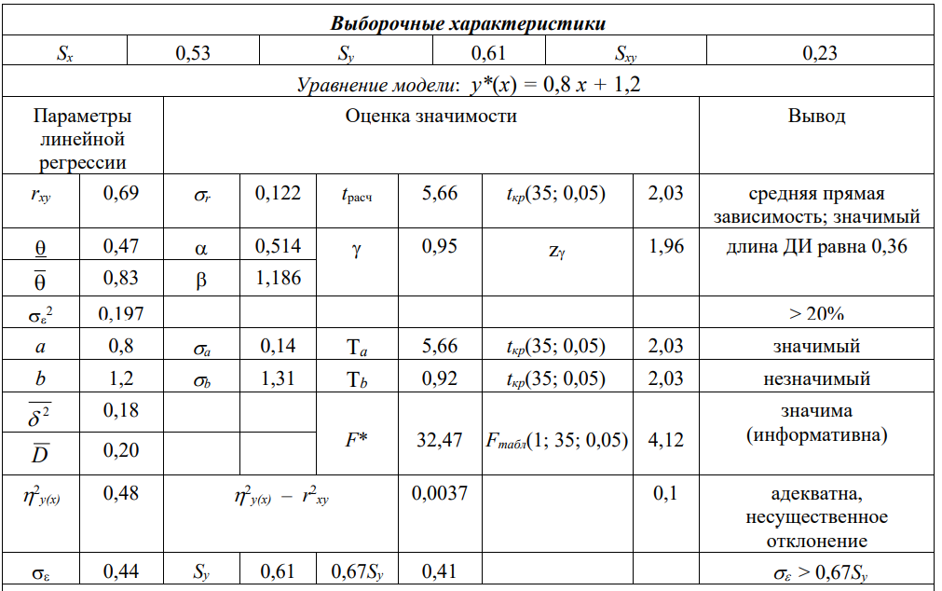
Корреляционное поле
7.90 | 7.60
7.80 | 7.50
7.90 | 7.20
8.70 | 7.40
7.80 | 7.10
7.80 | 7.00
7.40 | 8.00
8.50 | 8.10
8.50 | 8.00
9.00 | 7.70
7.90 | 7.20
8.40 | 7.70
7.40 | 7.40
7.60 | 7.00
8.00 | 7.20
7.40 | 6.80
7.20 | 6.60
7.60 | 7.00
7.50 | 6.60
7.00 | 5.70
8.10 | 6.00
6.40 | 5.10
6.70 | 5.40
7.80 | 7.10
6.90 | 6.60
7.60 | 7.50
7.40 | 6.50
7.50 | 7.10
7.40 | 7.50
7.60 | 5.80
7.60 | 6.50
8.10 | 7.50
6.60 | 6.90
7.50 | 6.00
6.70 | 5.90
7.20 | 6.40
6.30 | 6.60

